Info
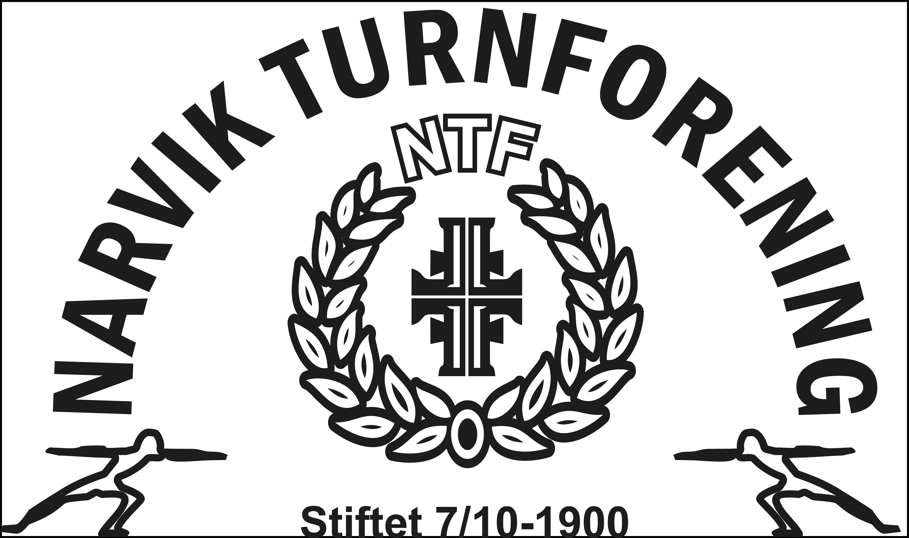
Veiledning til påmeldingsskjema

Dette påmeldingsskjema består av fire (4) faneark inkludert dette info-arket

Påmeldingsfrist er 30. april 2024, betalingsfrist 10. mai 2024.
For sen påmelding medfører tilleggsgebyr på kr 100,- på stevnekontingenten.
Vi kan ikke garantere for nok stevnemedaljer og deltakermedaljer ved etterpåmeldinger.

OBS!!!
Påmeldingsfrist
30. april 2024
Ark 1: | Info
Ark 2: | Detaljer om påmeldt lag
Ark 3 Deltakelse og antall stevner

 | Navn og kontaktinfo fylles ut med fødselsdato og antall stevner medregnet dette stevnet for utøvere og instruktører som ønsker dette som tellende stevne.
 | For reiseledere og trenere kreves ikke fødselsdato.
 | All informasjon i feltene antall stevner, bronse, sølv osv merkes med tallet 1 (Ikke kryss eller andre merknader).
 | Merk: Skal stevnet været gjeldene for utøver, må stevnekontingenten være utfyllt og betalt

 | Kolonnen med merknader, kan fylles med beskjeder til krets, arrangør m.m. (Eks.: Skulle hatt bronse i fjor.) Om noen av gymnastene ønsker å begynne å telle voksenstevner, ta direkte kontakt

 | Oversikt overnatting,lunsj og middag
 | Det samme gjelder her kun 1- tall i rubrikkene som skal telles.

Ark 4: | Oppgjørsskjema
 | Her oppsummeres antall deltakere, trenere, ledere og hvor mange som skal overnatte og spise.
 | NB! Oppgjørsskjemaet oppdaterer seg selv, dersom formler ikke endres.

OBS!!!
Betalingsfrist
10.mai 2024

 | Ferdig utfylt skjema sendes Nordland Gymnastikk- og Turnkrets (nordlandGTK@gymogturn.no) og arrangør på (stevne@narvikturn.no)

